Resultat & Tabell
Skriv in spelarens namn
på en rad i kolumnen
Skriv =
Välj den flik med spelarens namn, klicka en gång i cell AA19 och tryck Enter
 | Grupp A |  |  |  |  |  |  |  |  |  |  |  |  |  |  |  | Bonusfrågor
 | Datum | Match |  |  | Resultat |  | Tecken |  | Lag | V | O | F | GM | IM | +/- | P | Kategori | Svar | Placering | Namn | Poäng
 | 2024-06-14 | Tyskland | - | Skottland |  | - |  | 1 | Tyskland | 0 | 0 | 0 | 0 | 0 | 0 | 0 | Europamästare |  | 1 | Mitt tips | 0
 | 2024-06-15 | Ungern | - | Schweiz |  | - |  | 2 | Skottland | 0 | 0 | 0 | 0 | 0 | 0 | 0 | Skyttekung |  | 2
 | 2024-06-19 | Tyskland | - | Ungern |  | - |  | 3 | Ungern | 0 | 0 | 0 | 0 | 0 | 0 | 0 | Lag som gör flest mål i gruppspelet |  | 3
 | 2024-06-19 | Skottland | - | Schweiz |  | - |  | 4 | Schweiz | 0 | 0 | 0 | 0 | 0 | 0 | 0 | Lag som släpper in flest mål i gruppspelet |  | 4
 | 2024-06-23 | Schweiz | - | Tyskland |  | - |  |  | Fyll i resultat |  |  |  |  |  |  |  | Egen bonusfråga 1 |  | 5
 | 2024-06-23 | Skottland | - | Ungern |  | - |  |  |  |  |  |  |  |  |  |  | Egen bonusfråga 2 |  | 6
 |  |  |  |  |  |  |  |  |  |  |  |  |  |  |  |  |  |  | 7
 | Grupp B |  |  |  |  |  |  |  |  |  |  |  |  |  |  |  |  |  | 8
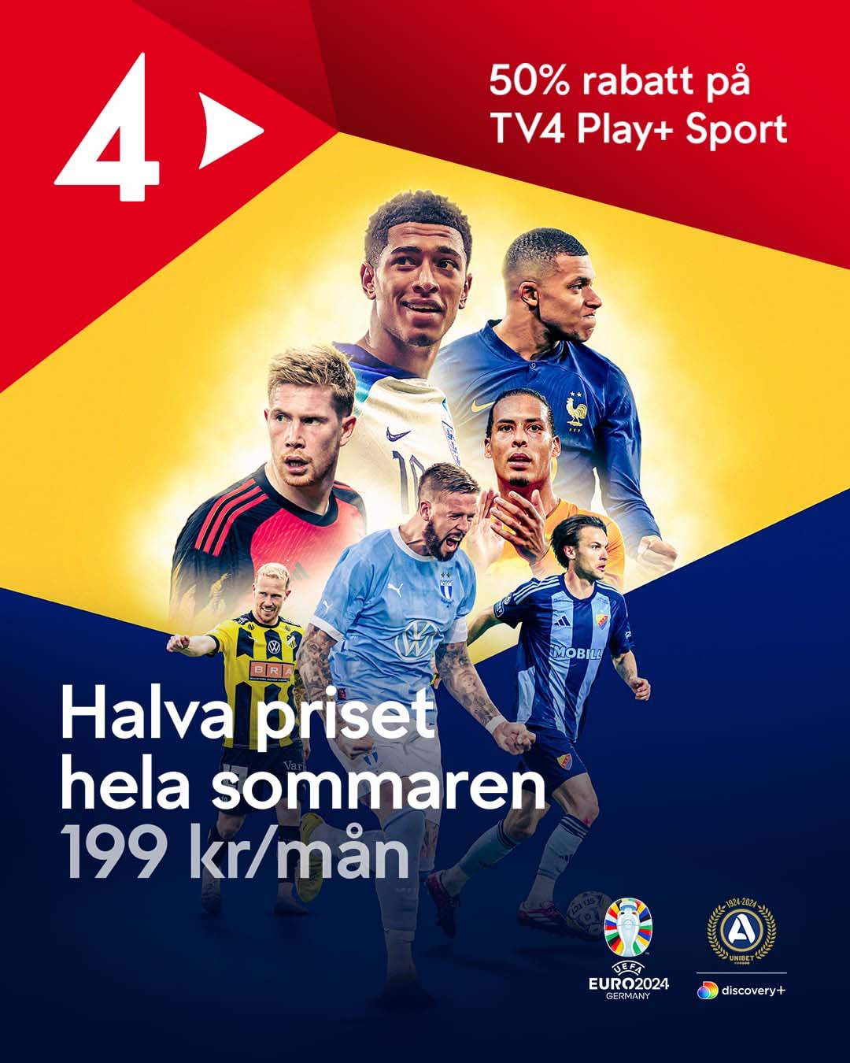
 | Datum | Match |  |  | Resultat |  | Tecken |  | Lag | V | O | F | GM | IM | +/- | P |  |  | 9
 | 2024-06-15 | Spanien | - | Kroatien |  | - |  | 1 | Spanien | 0 | 0 | 0 | 0 | 0 | 0 | 0 |  |  | 10
 | 2024-06-15 | Italien | - | Albanien |  | - |  | 2 | Kroatien | 0 | 0 | 0 | 0 | 0 | 0 | 0 |  |  | 11
 | 2024-06-19 | Kroatien | - | Albanien |  | - |  | 3 | Italien | 0 | 0 | 0 | 0 | 0 | 0 | 0 |  |  | 12
 | 2024-06-20 | Spanien | - | Italien |  | - |  | 4 | Albanien | 0 | 0 | 0 | 0 | 0 | 0 | 0 |  |  | 13
 | 2024-06-24 | Albanien | - | Spanien |  | - |  |  | Fyll i resultat |  |  |  |  |  |  |  |  |  | 14
 | 2024-06-24 | Kroatien | - | Italien |  | - |  |  |  |  |  |  |  |  |  |  |  |  | 15
 |  |  |  |  |  |  |  |  |  |  |  |  |  |  |  |  |  |  | 16
 | Grupp C |  |  |  |  |  |  |  |  |  |  |  |  |  |  |  |  |  | 17
 | Datum | Match |  |  | Resultat |  | Tecken |  | Lag | V | O | F | GM | IM | +/- | P |  |  | 18
 | 2024-06-16 | Slovenien | - | Danmark |  | - |  | 1 | Slovenien | 0 | 0 | 0 | 0 | 0 | 0 | 0 |  |  | 19
 | 2024-06-16 | Serbien | - | England |  | - |  | 2 | Danmark | 0 | 0 | 0 | 0 | 0 | 0 | 0 |  |  | 20
 | 2024-06-20 | Slovenien | - | Serbien |  | - |  | 3 | Serbien | 0 | 0 | 0 | 0 | 0 | 0 | 0 |  |  | 21
 | 2024-06-20 | Danmark | - | England |  | - |  | 4 | England | 0 | 0 | 0 | 0 | 0 | 0 | 0 |  |  | 22
 | 2024-06-25 | England | - | Slovenien |  | - |  |  | Fyll i resultat |  |  |  |  |  |  |  |  |  | 23
 | 2024-06-25 | Danmark | - | Serbien |  | - |  |  |  |  |  |  |  |  |  |  |  |  | 24
 |  |  |  |  |  |  |  |  |  |  |  |  |  |  |  |  |  |  | 25
 | Grupp D |  |  |  |  |  |  |  |  |  |  |  |  |  |  |  |  |  | 26
 | Datum | Match |  |  | Resultat |  | Tecken |  | Lag | V | O | F | GM | IM | +/- | P |  |  | 27
 | 2024-06-16 | Polen | - | Nederländerna |  | - |  | 1 | Nederländerna | 0 | 0 | 0 | 0 | 0 | 0 | 0 |  |  | 28
 | 2024-06-17 | Österrike | - | Frankrike |  | - |  | 2 | Frankrike | 0 | 0 | 0 | 0 | 0 | 0 | 0 |  |  | 29
 | 2024-06-21 | Polen | - | Österrike |  | - |  | 3 | Polen | 0 | 0 | 0 | 0 | 0 | 0 | 0 |  |  | 30
 | 2024-06-21 | Nederländerna | - | Frankrike |  | - |  | 4 | Österrike | 0 | 0 | 0 | 0 | 0 | 0 | 0 |  |  | 31
 | 2024-06-25 | Nederländerna | - | Österrike |  | - |  |  | Fyll i resultat |  |  |  |  |  |  |  |  |  | 32
 | 2024-06-25 | Frankrike | - | Polen |  | - |  |  |  |  |  |  |  |  |  |  |  |  | 33
 |  |  |  |  |  |  |  |  |  |  |  |  |  |  |  |  |  |  | 34
 | Grupp E |  |  |  |  |  |  |  |  |  |  |  |  |  |  |  |  |  | 35
 | Datum | Match |  |  | Resultat |  | Tecken |  | Lag | V | O | F | GM | IM | +/- | P |  |  | 36
 | 2024-06-17 | Rumänien | - | Ukraina |  | - |  | 1 | Ukraina | 0 | 0 | 0 | 0 | 0 | 0 | 0 |  |  | 37
 | 2024-06-17 | Belgien | - | Slovakien |  | - |  | 2 | Slovakien | 0 | 0 | 0 | 0 | 0 | 0 | 0 |  |  | 38
 | 2024-06-21 | Slovakien | - | Ukraina |  | - |  | 3 | Belgien | 0 | 0 | 0 | 0 | 0 | 0 | 0 |  |  | 39
 | 2024-06-22 | Belgien |  | Rumänien |  | - |  | 4 | Rumänien | 0 | 0 | 0 | 0 | 0 | 0 | 0 |  |  | 40
 | 2024-06-26 | Slovakien | - | Rumänien |  | - |  |  | Fyll i resultat |  |  |  |  |  |  |  |  |  | 41
 | 2024-06-26 | Ukraina | - | Belgien |  | - |  |  |  |  |  |  |  |  |  |  |  |  | 42
 |  |  |  |  |  |  |  |  |  |  |  |  |  |  |  |  |  |  | 43
 | Grupp F |  |  |  |  |  |  |  |  |  |  |  |  |  |  |  |  |  | 44
 | Datum | Match |  |  | Resultat |  | Tecken |  | Lag | V | O | F | GM | IM | +/- | P |  |  | 45
 | 2024-06-18 | Turkiet | - | Georgien |  | - |  | 1 | Portugal | 0 | 0 | 0 | 0 | 0 | 0 | 0 |  |  | 46
 | 2024-06-18 | Portugal | - | Tjeckien |  | - |  | 2 | Tjeckien | 0 | 0 | 0 | 0 | 0 | 0 | 0 |  |  | 47
 | 2024-06-22 | Georgien | - | Tjeckien |  | - |  | 3 | Georgien | 0 | 0 | 0 | 0 | 0 | 0 | 0 |  |  | 48
 | 2024-06-22 | Turkiet | - | Portugal |  | - |  | 4 | Turkiet | 0 | 0 | 0 | 0 | 0 | 0 | 0 |  |  | 49
 | 2024-06-26 | Georgien | - | Portugal |  | - |  |  | Fyll i resultat |  |  |  |  |  |  |  |  |  | 50
 | 2024-06-26 | Tjeckien | - | Turkiet |  | - |  |  |  |  |  |  |  |  |  |  |  |  | 51
 |  |  |  |  |  |  |  |  |  |  |  |  |  |  |  |  |  |  | 52
 | Åttondelsfinaler |  |  |  |  |  |  |  |  |  |  |  |  |  |  |  |  |  | 53
# | Datum | Match |  |  | Resultat |  | Tecken |  | Vinnare åttondelsfinaler |  | Notera! |  |  |  |  |  |  |  | 54
38 | 2024-06-29 | Tvåa grupp A | - | Tvåa grupp B |  | - |  |  |  |  | Tipset kan ej ta hänsyn till antal gula/röda kort i turneringen, vilket kan påverka vilka lag som går vidare till åttondelsfinal. Skulle detta ske kan du som rättar manuellt skriva i rätt lag på rätt plats i åttondelsfinalerna (cell D58-D65 & F58-F65) För att återställa, klicka på gröna knappen till höger |  |  |  |  |  |  |  | 55
Nollställ åttondelsfinaler
37 | 2024-06-29 | Vinnare grupp A | - | Tvåa grupp C |  | - |  |  |  |  |  |  |  |  |  |  |  |  | 56
40 | 2024-06-30 | Vinnare grupp C | - | Trea D/E/F |  | - |  |  |  |  |  |  |  |  |  |  |  |  | 57
39 | 2024-06-30 | Vinnare grupp B | - | Trea A/D/E/F |  | - |  |  |  |  |  |  |  |  |  |  |  |  | 58
42 | 2024-07-01 | Tvåa grupp D | - | Tvåa grupp E |  | - |  |  |  |  |  |  |  |  |  |  |  |  | 59
41 | 2024-07-01 | Vinnare grupp F | - | Trea A/B/C |  | - |  |  |  |  |  |  |  |  |  |  |  |  | 60
43 | 2024-07-02 | Vinnare grupp E | - | Trea A/B/C/D |  | - |  |  |  |  |  |  |  |  |  |  |  |  | 61
44 | 2024-07-02 | Vinnare grupp D | - | Tvåa grupp F |  | - |  |  |  |  |  |  |  |  |  |  |  |  | 62
 |  |  |  |  |  |  |  |  |  |  |  |  |  |  |  |  |  |  | 63
 | Kvartsfinaler |  |  |  |  |  |  |  |  |  |  |  |  |  |  |  |  |  | 64
# | Datum | Match |  |  | Resultat |  | Tecken |  | Vinnare kvartsfinaler |  |  |  |  |  |  |  |  |  | 65
45 | 2021-07-05 | Vinnare match 39 | - | Vinnare match 37 |  | - |  |  |  |  |  |  |  |  |  |  |  |  | 66
46 | 2021-07-05 | Vinnare match 41 | - | Vinnare match 42 |  | - |  |  |  |  |  |  |  |  |  |  |  |  | 67
48 | 2021-07-06 | Vinnare match 40 | - | Vinnare match 38 |  | - |  |  |  |  |  |  |  |  |  |  |  |  | 68
47 | 2021-07-06 | Vinnare match 43 | - | Vinnare match 44 |  | - |  |  |  |  |  |  |  |  |  |  |  |  | 69
 |  |  |  |  |  |  |  |  |  |  |  |  |  |  |  |  |  |  | 70
 | Semifinaler |  |  |  |  |  |  |  |  |  |  |  |  |  |  |  |  |  | 71
# | Datum | Match |  |  | Resultat |  | Tecken |  | Vinnare semifinaler |  |  |  |  |  |  |  |  |  | 72
49 | 2021-07-09 | Vinnare match 45 | - | Vinnare match 46 |  | - |  |  |  |  |  |  |  |  |  |  |  |  | 73
50 | 2021-07-10 | Vinnare match 47 | - | Vinnare match 48 |  | - |  |  |  |  |  |  |  |  |  |  |  |  | 74
 |  |  |  |  |  |  |  |  |  |  |  |  |  |  |  |  |  |  | 75
 | Final |  |  |  |  |  |  |  |  |  |  |  |  |  |  |  |  |  | 76
# | Datum | Match |  |  | Resultat |  | Tecken |  |  |  |  |  |  |  |  |  |  |  | 77
51 | 2021-07-14 | Vinnare match 49 | - | Vinnare match 50 |  | - |  |  |  |  |  |  |  |  |  |  |  |  | 78
 |  |  |  |  |  |  |  |  |  |  |  |  |  |  |  |  |  |  | 79
 |  |  |  |  |  |  |  |  |  |  |  |  |  |  |  |  |  |  | 80
 |  |  |  |  |  |  |  |  |  |  |  |  |  |  |  |  |  |  | 81
 |  |  |  |  |  |  |  |  |  |  |  |  |  |  |  |  |  |  | 82
 |  |  |  |  |  |  |  |  |  |  |  |  |  |  |  |  |  |  | 83
 |  |  |  |  |  |  |  |  |  |  |  |  |  |  |  |  |  |  | 84
 |  |  |  |  |  |  |  |  |  |  |  |  |  |  |  |  |  |  | 85
 |  |  |  |  |  |  |  |  |  |  |  |  |  |  |  |  |  |  | 86
 |  |  |  |  |  |  |  |  |  |  |  |  |  |  |  |  |  |  | 87
 |  |  |  |  |  |  |  |  |  |  |  |  |  |  |  |  |  |  | 88
 |  |  |  |  |  |  |  |  |  |  |  |  |  |  |  |  |  |  | 89
 |  |  |  |  |  |  |  |  |  |  |  |  |  |  |  |  |  |  | 90
 |  |  |  |  |  |  |  |  |  |  |  |  |  |  |  |  |  |  | 91
 |  |  |  |  |  |  |  |  |  |  |  |  |  |  |  |  |  |  | 92
 |  |  |  |  |  |  |  |  |  |  |  |  |  |  |  |  |  |  | 93
 |  |  |  |  |  |  |  |  |  |  |  |  |  |  |  |  |  |  | 94
 |  |  |  |  |  |  |  |  |  |  |  |  |  |  |  |  |  |  | 95
 |  |  |  |  |  |  |  |  |  |  |  |  |  |  |  |  |  |  | 96
 |  |  |  |  |  |  |  |  |  |  |  |  |  |  |  |  |  |  | 97
 |  |  |  |  |  |  |  |  |  |  |  |  |  |  |  |  |  |  | 98
 |  |  |  |  |  |  |  |  |  |  |  |  |  |  |  |  |  |  | 99
 |  |  |  |  |  |  |  |  |  |  |  |  |  |  |  |  |  |  | 100

